Sheet1
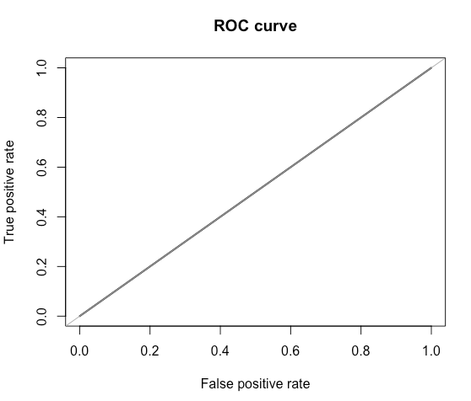
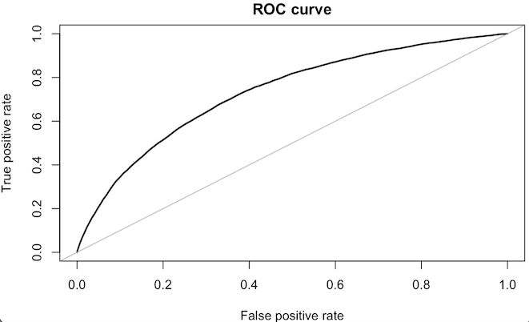
Baseline |  |  |  | Undersampling Logistic Regression |  |  |  | Undersampling Random Forest
 | Actual Values |  |  |  | Actual Values |  |  |  | Actual Values
Prediction |  | 0 | 1 | Prediction |  | 0 | 1 | Prediction |  | 0 | 1
 | 0 | 45142 | 3929 |  | 0 |  |  |  | 0 | 57247 | 27547
 | 1 | 0 | 0 |  | 1 |  |  |  | 1 | 2471 | 5028

